Fr-01

 | รายละเอียดขององค์กร |  |  |  |  |  | TCFO_R_01 Version 04 : 21/2/2020

 | ชื่อฟอร์ม | บัญชีรายการก๊าซเรือนกระจก | องค์กร |  | บริษัท มัลติแบกซ์ จำกัด (มหาชน) |  | หน้าที่ | 1
 | รหัสฟอร์ม | Fr-01 | ผู้จัดทำ |  | บริษัท อีโค เซ็นทริก คอร์ปอเรชั่น จำกัด |  | วันที่จัดทำ | 243820

 | บริษัท มัลติแบกซ์ จำกัด (มหาชน)

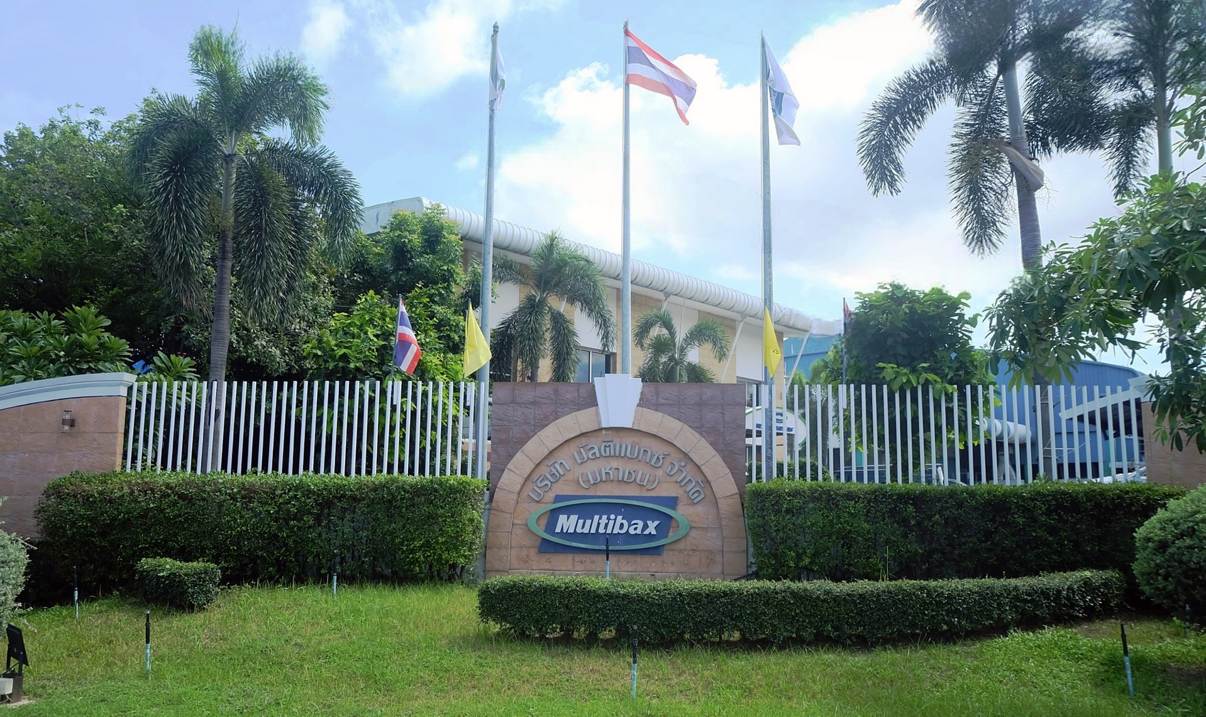 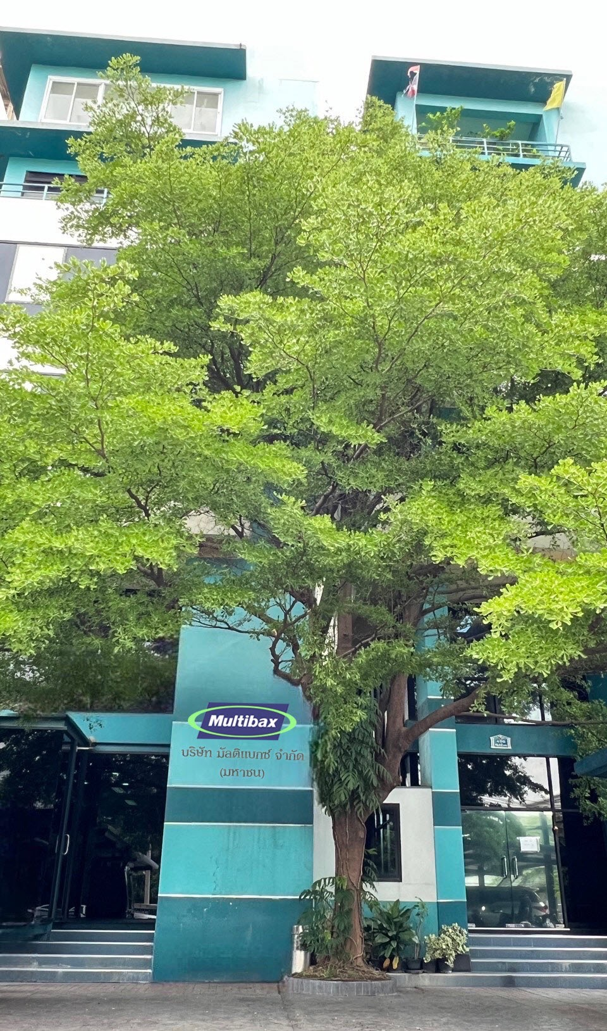 รูปขององค์กร |  |  |  | ขอบเขตขององค์กร
 |  |  |  | ประเภท 1 |  | Stationary combustion
 |  |  |  |  |  | น้ำมัน Diesel B7 (Fire Pump)
 |  |  |  |  |  | น้ำมัน Gasohol 91/95 (เครื่องตัดหญ้า)
 |  |  |  |  |  | Acetylene Gas (ซ่อมบำรุง)
 |  |  |  |  |  | Biodiesel (Stationary combustion)
 |  |  |  |  |  | Biogasoline (Ethanol) (Stationary combustion)
 |  |  |  |  |  | 0
 |  |  |  |  |  | 0
 |  |  |  |  |  | 0
 |  |  |  |  |  | 0
 |  |  |  |  |  | 0
 |  |  |  |  |  | 0
 |  |  |  |  |  | 0
 |  |  |  |  |  | 0
 |  |  |  |  |  | 0
 |  |  |  |  |  | 0
 |  |  |  |  |  | 0
 |  |  |  |  |  | 0
 |  |  |  |  |  | 0
 |  |  |  |  |  | 0
 |  |  |  | ประเภท 2 |  | 0

 |  |  |  | ประเภท 3 |  | 0
 |  |  |  |  |  | 0
 |  |  |  |  |  | 0
 |  |  |  |  |  | 0
 |  |  |  | ระยะเวลาเก็บข้อมูล |  | 1 มกราคม - 31 ธันวาคม 2566
 |  |  |  | ผลผลิต |  | 9,586.00 |  | ตัน
 |  |  |  | ปีฐาน |  | 1 มกราคม - 31 ธันวาคม 2566
 |  |  |  | ผลผลิตปีฐาน |  | 9,586.00 |  | ตัน
 |  |  |  | ข้อมูลองค์กร
 |  |  |  | 1 | ผลิตสินค้าเม็ดพลาสติก
 |  |  |  | 2 | ผลิตสินค้าถุงพลาสติก
 |  |  |  | 3
 |  |  |  | 4
 |  |  |  | 5
 |  |  |  | สถานที่ติดต่อ |  |  | 211 หมู่ที่ 3 ต.ทุ่งสุขลา อ.ศรีราชา จ.ชลบุรี
 |  |  |  | วันที่ขอขึ้นทะเบียน |  |  | 243865

tonCO2-eq
ประเภท 1 | 2.00
ประเภท 2 | -
ประเภท 3 | -
อื่น ๆ | -
การแสดงเครื่องหมาย |  |  |  | กราฟแท่งแสดงการปล่อย GHG แต่ละขอบเขต

Fr-02
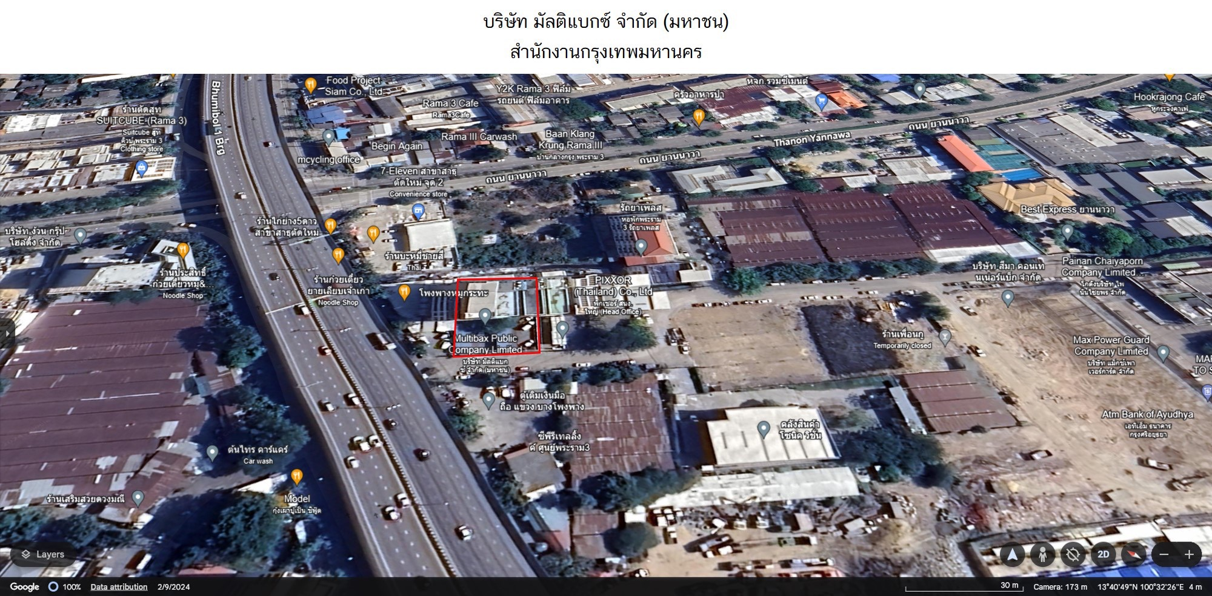
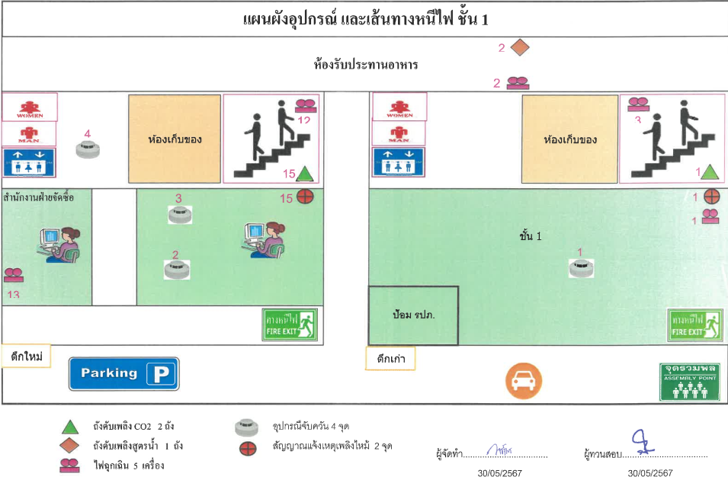
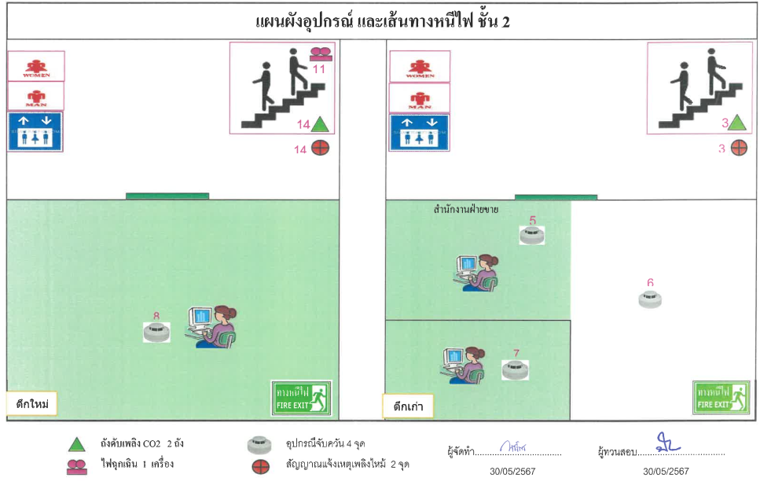
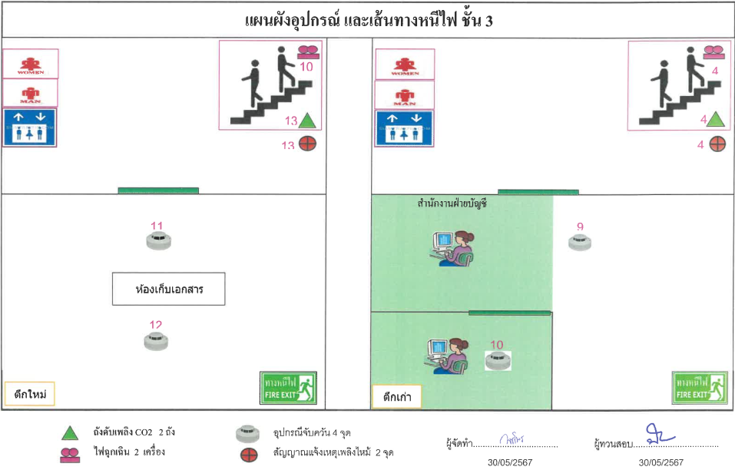
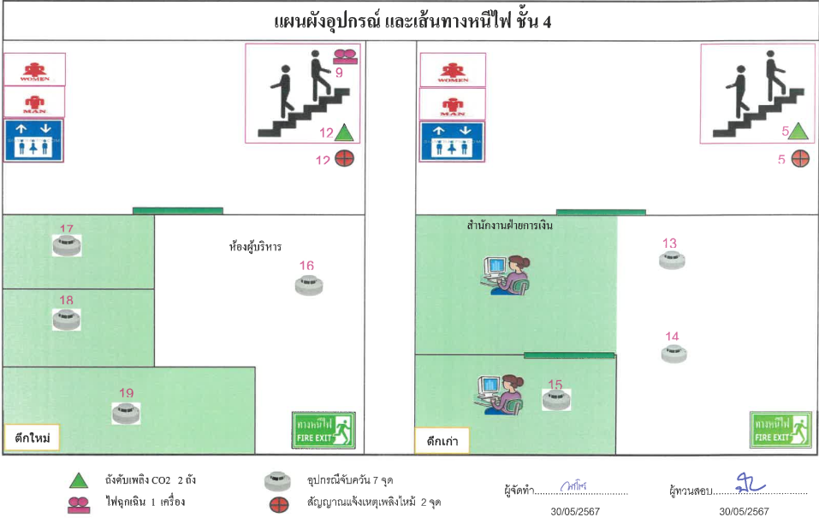
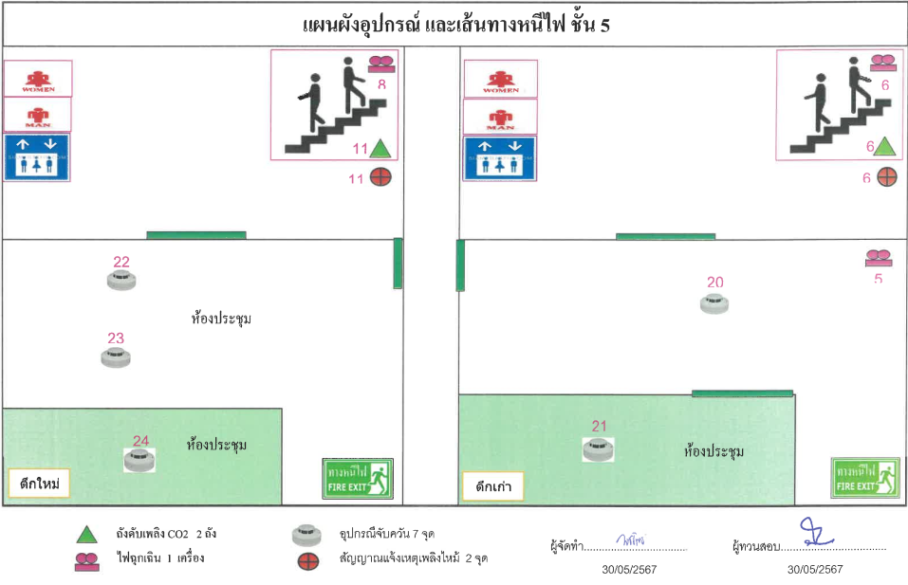
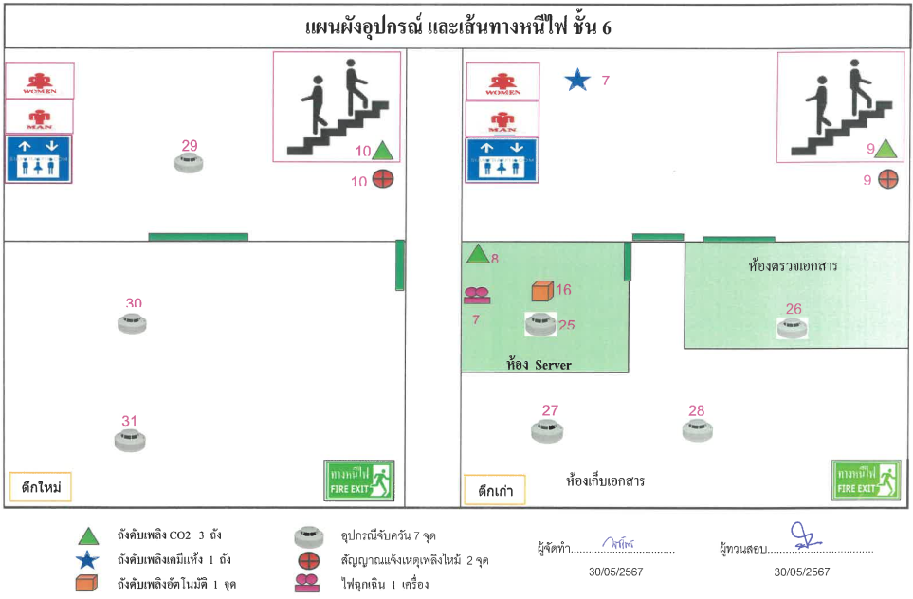
 | แผนภาพองค์กร |  |  |  | TCFO_R_01 Version 04 : 21/2/2020

 | ชื่อฟอร์ม | บัญชีรายการก๊าซเรือนกระจก | องค์กร | บริษัท มัลติแบกซ์ จำกัด (มหาชน) | หน้าที่ | 2
 | รหัสฟอร์ม | Fr-02 | ผู้จัดทำ | บริษัท อีโค เซ็นทริก คอร์ปอเรชั่น จำกัด | วันที่ | 243820

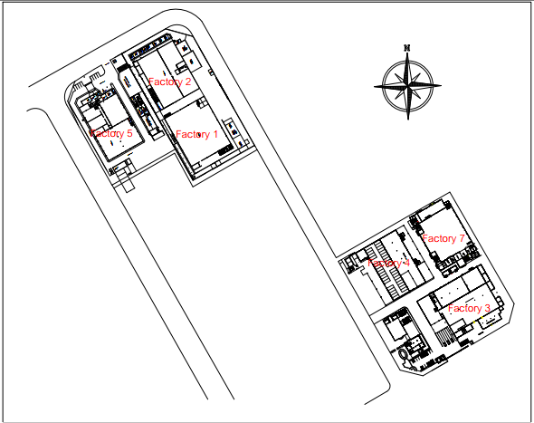 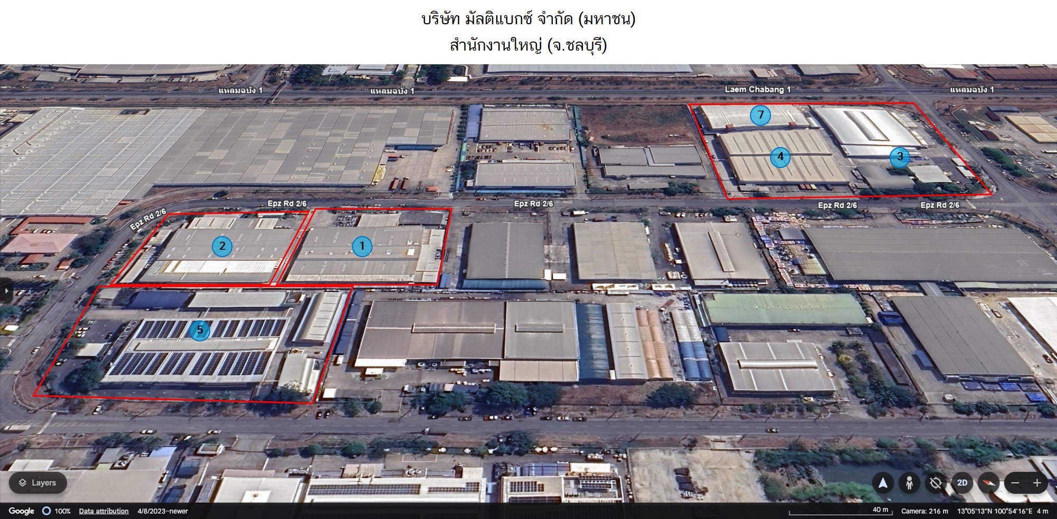 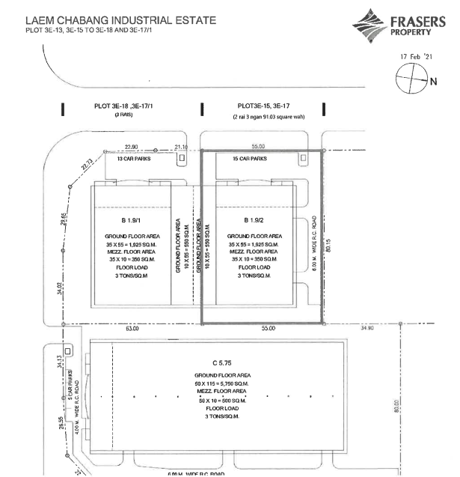 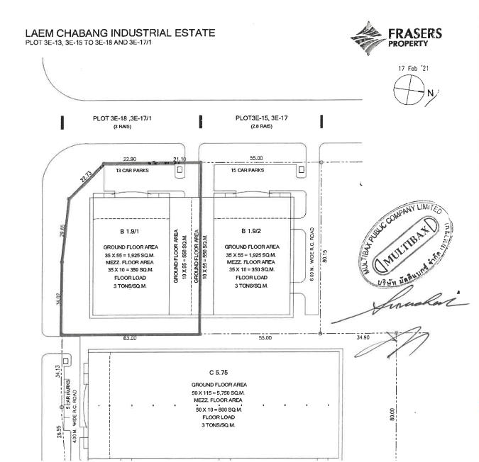

โกดัง 3E-15, 3E-17
โกดัง 3E-17-1, 3E-18

Fr-03.1
 | แผนภาพแสดงโครงสร้างขององค์กรและหน้าที่ความรับผิดชอบ |  |  |  |  |  | TCFO_R_01 Version 04 : 21/2/2020

 | ชื่อฟอร์ม | บัญชีรายการก๊าซเรือนกระจก | องค์กร | บริษัท มัลติแบกซ์ จำกัด (มหาชน) |  |  | หน้าที่ | 3
 | รหัสฟอร์ม | Fr-03.1 | ผู้จัดทำ | บริษัท อีโค เซ็นทริก คอร์ปอเรชั่น จำกัด |  |  | วันที่ | 243820

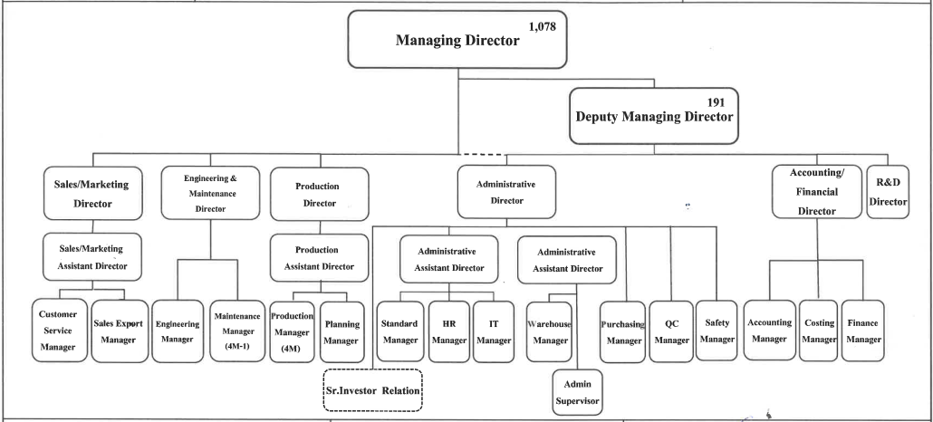

จัดทำโดย | บริษัท อีโค เซ็นทริก คอร์ปอเรชั่น จำกัด |  |  |  | เสร็จสิ้นวันที่ | 243829

Fr-05
 | สรุปการปล่อยก๊าซเรือนกระจกขององค์กร |  |  |  |  |  |  | TCFO_R_01 Version 04 : 21/2/2020

 | ชื่อฟอร์ม | บัญชีรายการก๊าซเรือนกระจก |  | องค์กร | บริษัท มัลติแบกซ์ จำกัด (มหาชน) |  |  | หน้าที่ | 6
 | รหัสฟอร์ม | Fr-05 |  | ผู้จัดทำ | บริษัท อีโค เซ็นทริก คอร์ปอเรชั่น จำกัด |  |  | วันที่จัดทำ | 243820
ปีปัจจุบัน | 1 มกราคม - 31 ธันวาคม 2566
tonCO2-eq
 | ขอบเขต | การปล่อยก๊าซเรือนกระจกขององค์กร | สัดส่วนเมื่อเทียบขอบเขต 1 และ 2 | สัดส่วนเมื่อเทียบขอบเขต 1, 2 และ 3

 | ประเภท 1 | 2.00 | 100.00 | 100.00
 | ประเภท 2 | - | - | -
 | ประเภท 3 | - |  | -
 | อื่น ๆ | -
 | รวม Scope 1 & 2 | 2 | 100.00
 | รวม Scope 1 & 2 & 3 | 2 |  | 100.00

 | Carbon intensity (Scope 1+2) |  | 0.00020863759649 | TonCO2eq/ | ตัน
 | Carbon intensity (Scope 1+2+3) |  | 0.00020863759649 | TonCO2eq/ | ตัน

ปีฐาน | 1 มกราคม - 31 ธันวาคม 2566

 | ขอบเขต | การปล่อยก๊าซเรือนกระจกขององค์กร | สัดส่วนเมื่อเทียบขอบเขต 1 และ 2 | สัดส่วนเมื่อเทียบขอบเขต 1, 2 และ 3 |  | เปรียบเทียบ
tonCO2-eq

 | ประเภท 1 | #REF! | #REF! | #REF!
 | ประเภท 2 | - | - | #REF!
 | ประเภท 3 | - |  | #REF!
 | อื่น ๆ | -
 | รวม Scope 1 & 2 | #REF! | #REF!
 | รวม Scope 1 & 2 & 3 | #REF! |  | #REF!

 | Carbon intensity (Scope 1+2) |  | #REF! | TonCO2eq/ | ตัน
 | Carbon intensity (Scope 1+2+3) |  | #REF! | TonCO2eq/ | ตัน

จัดทำโดย | บริษัท อีโค เซ็นทริก คอร์ปอเรชั่น จำกัด |  |  |  |  | เสร็จสิ้นวันที่ | 243829

EF (1)
EF of Acetylene

 | 2C2H2 + 5O2 " 4CO2 + 2H2O

 | MW | #mole
C2H2 | 26 | 2
CO2 | 44 | 4

Efacetylene = | 3.3846 | kg CO2/Kg C2H2

สารทำความเย็น
สารทำความเย็น
1 | R-123 | HCFC-123 | kg | 79 | IPCC-AR5 Report
2 | R-32 | HFC-32 | kg | 677 | IPCC-AR5 Report
3 | R-125 | HFC-125 | kg | 3,170 | IPCC-AR5 Report
4 | R410a | HFC-32 (50%)/HFC-125 (50%) | kg | 1,924 | IPCC-AR5 Report
5 | HFC-236fa | HFC-236fa | kg | 8,060 | IPCC-AR5 Report
6 | R-404a | HFC-125 (44%)/HFC-143a (52%)/HFC-134a (4%) | kg | 3,943 | IPCC-AR5 Report
7 | R-407c | HFC-32 (23%)/HFC-125 (25%)/HFC-134a (52%) | kg | 1,624 | IPCC-AR5 Report

อ้างอิง | https://ghgprotocol.org/sites/default/files/ghgp/Global-Warming-Potential-Values%20%28Feb%2016%202016%29_1.pdf

Biogenic CO2

การเผาไหม้ | รายการ | GHG emission (kg CO2/TJ) |  |  | NCV (TJ/kg) | อ้างอิง
 |  | CO2 | CH4 | N2O
Stationary combustion | Biodiesel | 70,800 | 3 | 0.6 | 2.70E-05 | IPCC, 2006, Volume 2, Chapter 2 Table 2.2
 | Biogasoline (Ethanol) | 70,800 | 3 | 0.6 | 2.70E-05 | IPCC, 2006, Volume 2, Chapter 2 Table 2.2
Mobile combustion (on road) | Biodiesel | 70,800 | 4.15 | 28.6 | 2.70E-05 | IPCC, 2006, Volume 2, Chapter 3 Table 3.3.1
 | Ethanol | 70,800 | 260 | 41 | 2.70E-05 | IPCC, 2006, Volume 2, Chapter 3 Table 3.2.2
Mobile combustion (off road) | Biodiesel | 70,800 | 4.15 | 28.6 | 2.70E-05 | IPCC, 2006, Volume 2, Chapter 3 Table 3.3.1
การเผาไหม้ | รายการ | CO2 emission (kgCO2/kg)
Mobile combustion (on road) | Biodiesel | 2.8368
 | Ethanol | 1.9228
Mobile combustion (off road) | Biodiesel | 2.8368

อ้างอิง
https://www.ipcc-nggip.iges.or.jp/public/2006gl/pdf/2_Volume2/V2_1_Ch1_Introduction.pdf
https://www.ipcc-nggip.iges.or.jp/public/2006gl/pdf/2_Volume2/V2_2_Ch2_Stationary_Combustion.pdf
https://www.ipcc-nggip.iges.or.jp/public/2006gl/pdf/2_Volume2/V2_3_Ch3_Mobile_Combustion.pdf
https://www.epa.gov/system/files/documents/2024-02/ghg-emission-factors-hub-2024.pdf

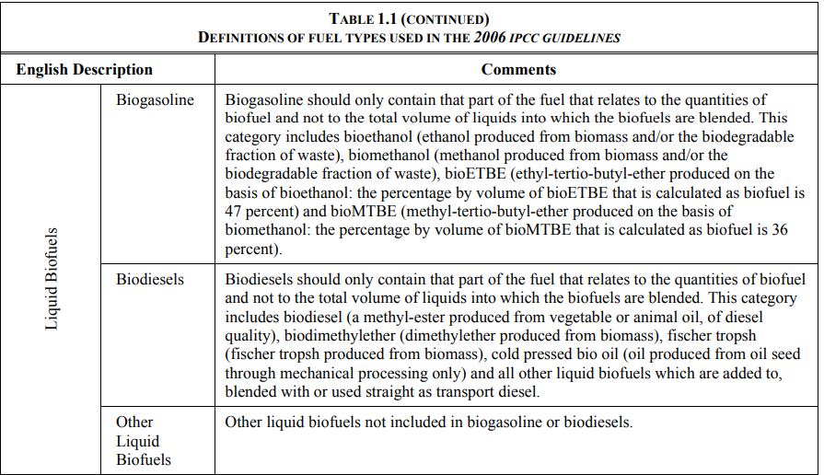
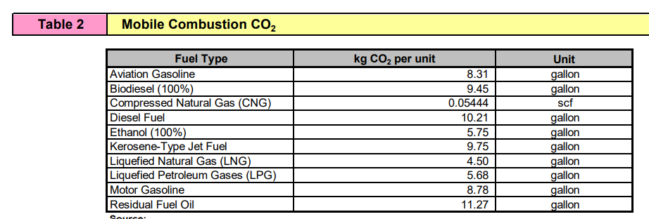

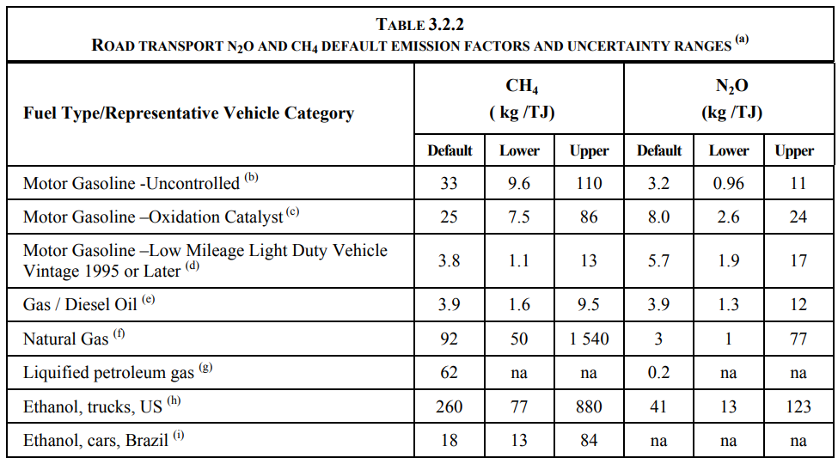

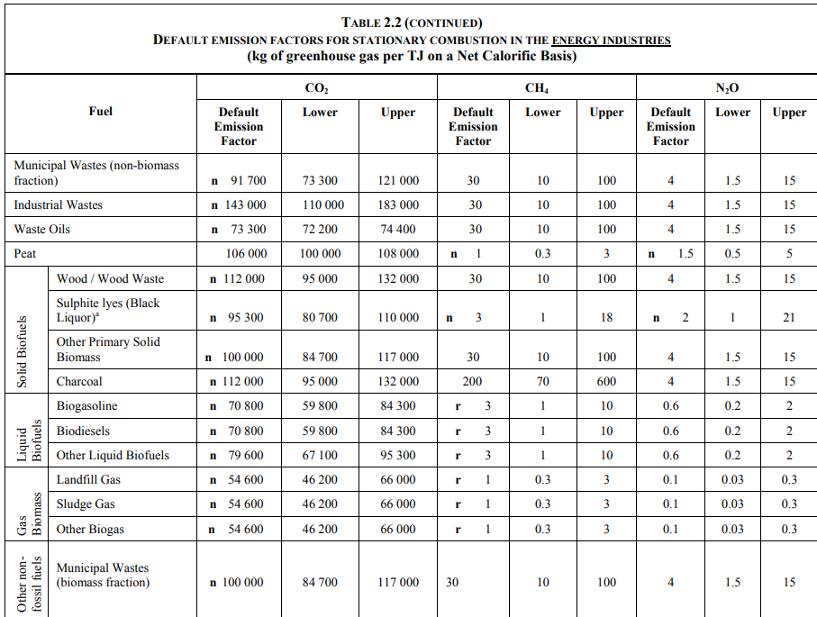

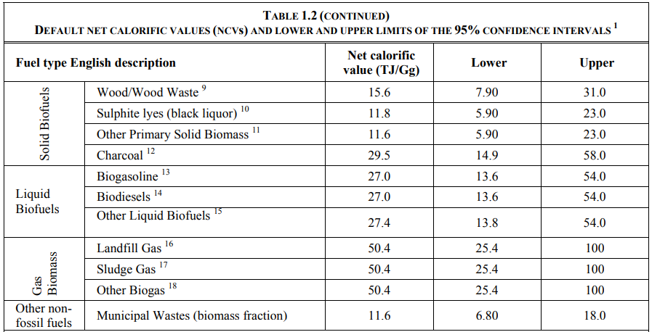

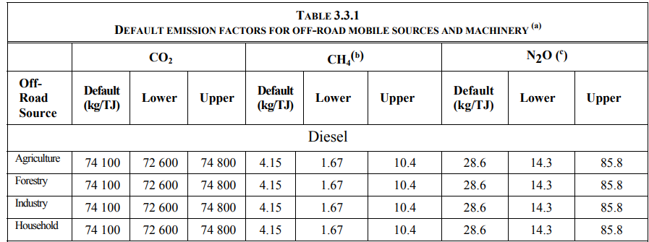

EF of Ethanol

 | C2H5OH + 3O2 " 2CO2 + 3H2O

 | MW | #mole
C2H5OH | 46 | 1
CO2 | 44 | 2

Ethanol = | 1.9130 | kg CO2/Kg C2H5OH

